상품제안서
덴탈마스크 3P + 마스크 스트랩 1P세트 | 상품코드: F17476

 |  |  |  |  |  |  | 02-412-0044 | www.easy1.co.kr
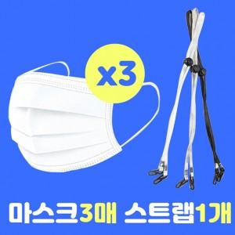

【상세/제작정보】 | <p>*스티커 제작 및 부착비용 포함입니다*</p>

【인쇄/포장옵션】 | 스티커 / 포장불가능

【공급단가】 | 수량 | 300~ | 500~ | 1,000~ | 3,000~ | 5,000~
*VAT별도 | 단가 | 1,350원 | 1,300원 | 1,250원 | 1,200원 | 1,170원

【상품 URL】 | https://dev.easy1.co.kr:443/src/goods_detail.php?gdno=17476

